关系图
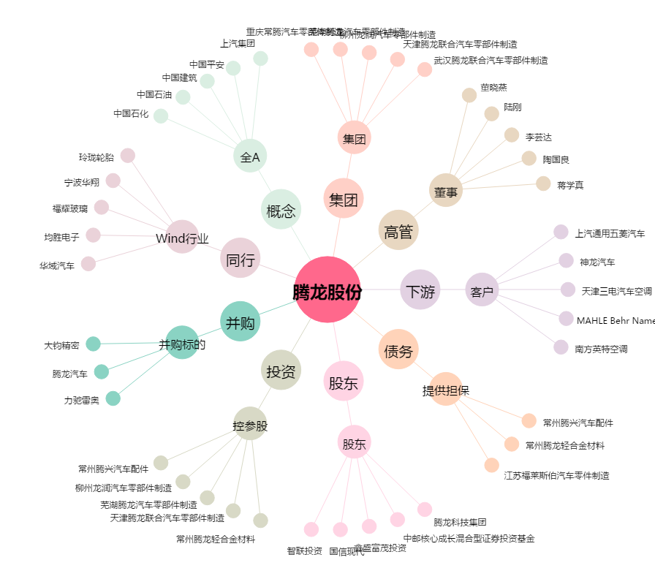
腾龙股份[603158.SH] - 关系概览图

